宿泊要項
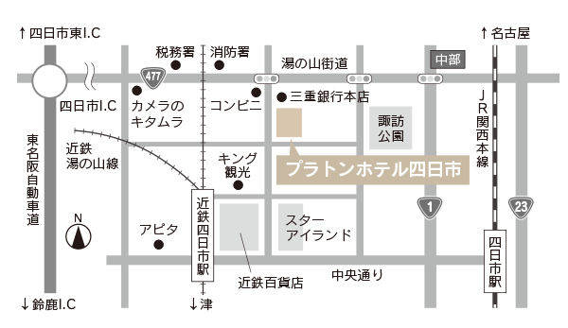
全日本女子ボクシング選手権ジュニア四日市大会 宿泊について

１． | 宿泊先
 | プラトンホテル四日市
 | 〒510-0087 四日市市西新地7番3号
 | TEL 059-352-0300 FAX 059-353-0133
 | ・シングル 素泊り ￥6,000
 | ・シングル 一泊朝食付 ￥7,300

２． | 申込方法
 | 各所属から下記申込先までEメール/FAXで送ってください。

３． | 申込先
 | プラトンホテル四日市
 | FAX： | 059-353-0133
 | e-mail： | front@platon-hotel.co.jp

４． | 申込締切
 | 令和3年11月24日(水)正午必着

５． | その他
 | ・健診計量は、プラトンホテル四日市２Fでおこないます。
 | ＊4日(火)、5日(水)は競技会場でおこないます。
 | ・宿泊費は各所属で、フロントにて直接お支払いください。
 | ・試合結果に伴う取消料は、前日までは無料とし、当日は全額とさせて頂きます。
 | ・ホテルの駐車場はありません。フロントにて近隣の駐車場を案内いたします。
 | ・夕食についてはご用意できませんので、各所属で対応をお願いいたします。
 | ・宿泊数に限りがあります。申込は先着順とさせて頂きます。

